Oppskrift
Makaroni Bolognaise glutenfriMakaroni Bolognaise glutenfri
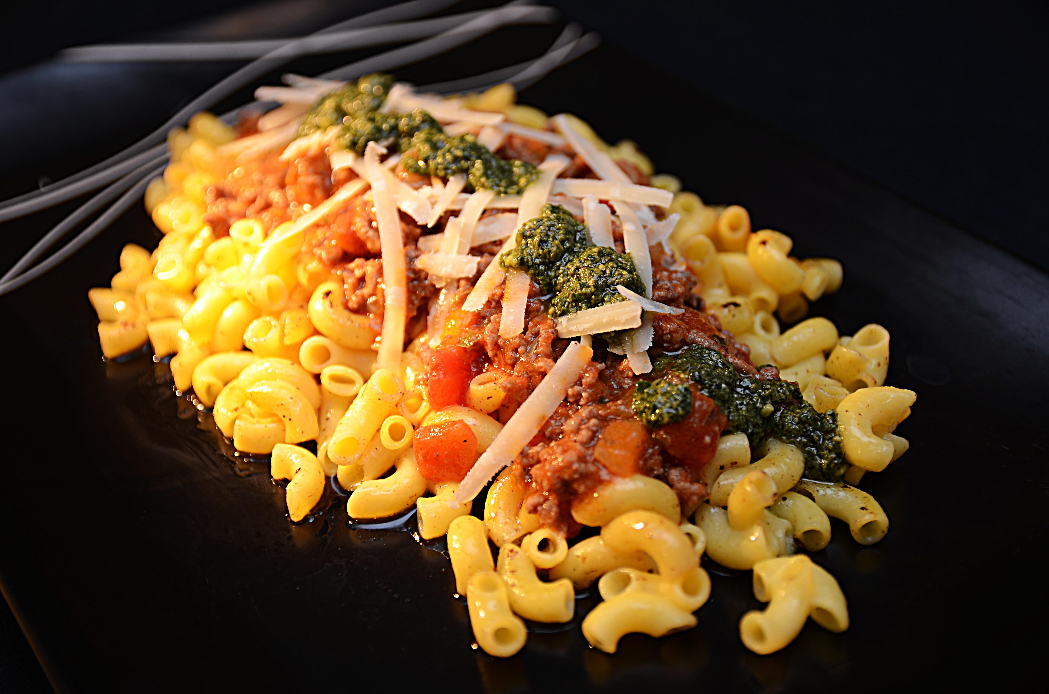

Forkok pasta som anvist på pakken. Bruk kjøttdeig, hvitløk og løk, miks inn pizzasaus og tomater, la småkoke, smak til. Legg opp sammen med pasta, toppes med pesto og reven parmesan.Forkok pasta som anvist på pakken. Bruk kjøttdeig, hvitløk og løk, miks inn pizzasaus og tomater, la småkoke, smak til. Legg opp sammen med pasta, toppes med pesto og reven parmesan.
Number of servingsNumber of servings | 1
EPDEPD | ProductProduct | Per servingPer serving |  | TotalTotal |  | QtyPerPackQtyPerPack | PackSizePackSize | PackUnitPackUnit | PackagingPackaging | ItemsItems
29328382932838 | Maispasta Makaroni GF Maispasta Makaroni GF | 0.15 | kgkg | 0 | kgkg | 2 | 5 | kgkg | 2x5kg2x5kg | 0
22865732286573 | Semi-dried Cherrytomater Semi-dried Cherrytomater | 0.04 | kgkg | 0 | kgkg | 2 | 1.97 | kgkg | 2x1.97kg2x1.97kg | 0
28738182873818 | Pesto Genovese *(Melk,Nøtter,Kasjunøtter)Pesto Genovese *(Melk,Nøtter,Kasjunøtter) | 0.01 | kgkg | 0 | kgkg | 4 | 1 | kgkg | 4x1kg4x1kg | 0
 | Tomatsaus Tomatsaus | 0.04 | ll | 0 | ll |  |  |  |  | 0
 | Kjøttdeig Kjøttdeig | 0.1 | kgkg | 0 | kgkg |  |  |  |  | 0
 | Løk, grovhakket Løk, grovhakket | 0.02 | kgkg | 0 | kgkg |  |  |  |  | 0
 | Hvitløk Hvitløk | 0.005 | kgkg | 0 | kgkg |  |  |  |  | 0
 | Parmesan, revet Parmesan, revet | 0.01 | kgkg | 0 | kgkg |  |  |  |  | 0

 | * Allergens* Allergens

